导出计数_幢号
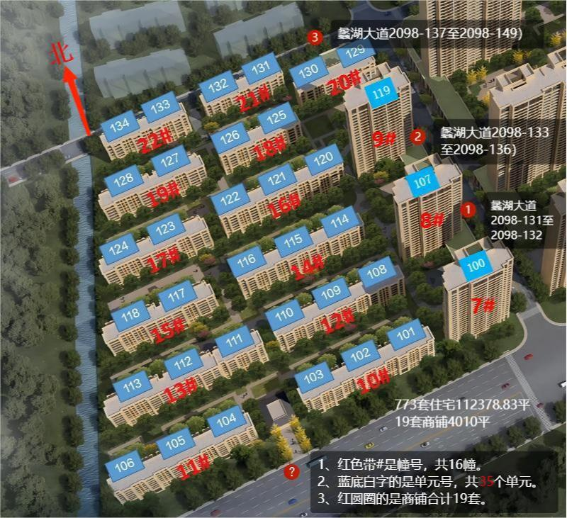
融创山湖院墅/溪岸景园一区B3-3住宅
序号 | 幢号 | 套数计数 | 统计 | 房产证面积㎡
1 | 7 | 104 | 高层296套 | 37,201.36 | 7幢
2 | 8 | 94 |  |  | 8幢
3 | 9 | 98 |  |  | 9幢
4 | 10 | 48 | 洋房477套 | 75,177.47 | 10幢
5 | 11 | 48 |  |  | 11幢
6 | 12 | 48 |  |  | 12幢
7 | 13 | 44 |  |  | 13幢
8 | 14 | 48 |  |  | 14幢
9 | 15 | 28 |  |  | 15幢
10 | 16 | 48 |  |  | 16幢
11 | 17 | 28 |  |  | 17幢
12 | 18 | 28 |  |  | 18幢
13 | 19 | 28 |  |  | 19幢
14 | 20 | 25 |  |  | 20幢
15 | 21 | 28 |  |  | 21幢
16 | 22 | 28 |  |  | 22幢
合计 | 16幢 | 773套 |  | 112,378.83
以上住宅都已经出售2022年9月27日
融创山湖院墅/溪岸景园一区B3-3商铺
已售 | 2098 | 6 | 8和9幢附近131-136 | 1959.71 | 2098幢
无备案 | 2098 | 13 | 20幢附近136-149 | 2050.29 | 2098幢
合计 |  | 19 |  | 4010
备注：未售的13套商铺无预售备案信息，产权归属？

 |  |  |  | 街道办事处 | 雪浪街道 物管科 朱老师 85190166
 |  |  |  |  | 滨湖区 物管科 陈峰峰科长 81178769
 |  |  |  | 第三方 | 江南公证处-殷老师 0510 8512 8709 | 1.5-4万 | 电子投票方式
 |  |  |  |  | 无锡梁溪公证处-荣老师 18961710183 | 1.5-4万 | 电子投票方式
 |  |  |  |  | 法证会务服务(江苏)公司 黄涛15261586655 | 2.1万左右 | 线下拉票方式

费用计算
七星级收费标准 |  | 院墅-月度缴费计算表 |  |  |  |  |  |  | 院墅-年度缴费计算表
收费项目 | 元/平（每月） | 一、773套住宅（含电梯） | 产证面积 | 单位面积费用 元/平（每月） | 物业总入账 | 物业服务费部分 | 电梯部分 | 公共耗能部分 | 一、773套住宅（含电梯） | 产证面积 | 单位面积费用 元/平（每月） | 物业总入账 | 物业服务费部分 | 电梯部分 | 公共耗能部分
公共耗能 | 0.3 | 296套高层面积 | 37201.36 | 物业费+电梯+公共耗能=3.25 | 120,904.42 | 93,003.40 | 16,740.61 | 11,160.41 | 296套高层面积 | 37201.36 | 物业费+电梯+公共耗能=3.25 | 1,450,853.04 | 1,116,040.80 | 200,887.34 | 133,924.90
电梯使用费 | 0.45 | 447套洋房面积 | 75177.47 | 物业费+电梯+公共耗能=3.25 | 244,326.78 | 187,943.68 | 33,829.86 | 22,553.24 | 447套洋房面积 | 75177.47 | 物业费+电梯+公共耗能=3.25 | 2,931,921.33 | 2,255,324.10 | 405,958.34 | 270,638.89
住宅物业服务费 | 2.5 | 住宅面积合计 | 112378.83 |  | 365,231.20 | 280,947.08 | 50,570.47 | 33,713.65 | 住宅面积合计 | 112378.83 |  | 4,382,774.37 | 3,371,364.90 | 606,845.68 | 404,563.79
商铺物业服务费 | 4.5
业主的视角，
根据法律法规和前期物业服务合同，业主需要支付的标准是
住宅：
物业费+电梯+公共耗能=3.25
商铺：
物业费+公共耗能=4.8
其中电梯和公共耗能是物业公司代收代缴（账目单列），住宅物业服务费是物业公司所有。
 |  | 二、19套商铺（不含电梯） | 产证面积 |  |  |  |  |  | 二、19套商铺（不含电梯） | 产证面积
 |  | 8和9幢附近131-136（6套） | 1959.71 | 物业费+公共耗能=4.8 | 9,406.61 | 8,818.70 | 无 | 587.91 | 8和9幢附近131-136（6套） | 1959.71 | 物业费+公共耗能=4.8 | 112,879.30 | 105,824.34 | 无 | 7,054.96
 |  | 20幢附近136-149（13套） | 2050.29 | 产权未知，如果是公共所有，不需要交物业费，如果开发商所有需要交，物业服务费和公共耗能。 | 9,841.39 | 9,226.31 | 无 | 615.09 | 20幢附近136-149（13套） | 2050.29 | 产权未知，如果是公共所有，不需要交物业费，如果开发商所有需要交，物业费服务费和公共耗能。 | 118,096.70 | 110,715.66 | 无 | 7,381.04
 |  | 商业面积合计 | 4010 |  | 19,248.00 | 18,045.00 | 无 | 1,203.00 |  | 4010 |  | 230,976.00 | 216,540.00 | 无 | 14,436.00

 |  | 山湖院墅小区月度数据汇总 |  |  | 384,479.20 | 298,992.08 | 50,570.47 | 34,916.65 | 山湖院墅小区年度数据汇总 |  |  | 4,613,750.37 | 3,587,904.90 | 606,845.68 | 418,999.79

 |  | 三、其他 | 说明 |  | 发生金额 |  |  |  | 三、其他 | 说明 |  | 发生金额
 |  | 1.公区临停收入 |  |  | ？ | NA | NA | NA | 1.公区临停收入 |  |  | ？ | NA | NA | NA
 |  | 2.公区车位租金收入 |  |  | ？ | NA | NA | NA | 2.公区车位租金收入 |  |  | ？ | NA | NA | NA
 |  | 3.公区广告收入 |  |  | ？ | NA | NA | NA | 3.公区广告收入 |  |  | ？ | NA | NA | NA
 |  | 4.公区场地租赁收入 |  |  | ？ | NA | NA | NA | 4.公区场地租赁收入 |  |  | ？ | NA | NA | NA
 |  | 5.公区其他经营收入 |  |  | ？ | NA | NA | NA | 5.公区其他经营收入 |  |  | ？ | NA | NA | NA
院墅年度总结：仅理论计算。
每个月全体业主交费的总费用大约38.4479万，
其中物业服务费29.8992万，电梯5.0570万，公共耗能3.4916万。
如果足额交税，发票6%，2.3万元。
院墅年度总结：仅理论计算。
每年全体业主交的总额大约461.375万，
其中归物业服务费358.79万，电梯60.6845万，公共耗能41.8999万。
如果默认开票，按照总额6%，大约27.6825万元。

 |  | 如果切换成国家视角，物业收到的钱里面有6%归国家所有。详细可以看物业开出的发票。 |  |  |  |  |  |  | 如果切换成国家视角，物业收到的钱里面有6%归国家所有。详细可以看物业开出的发票。

